Big 6 retningstro
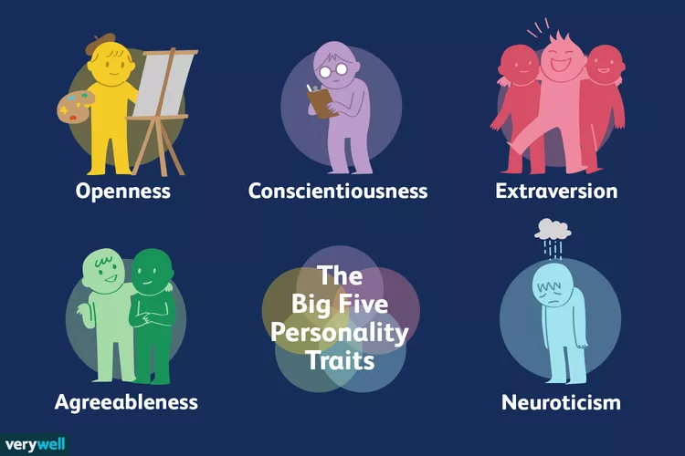
Big 6 | "Assumtraits" | Score slår til | Risk or possibility driven | Completeness (how sure are we?) | Big 5 | High | Low
Politikk | Polititrait | 75% | -20% | 140% | Extraversion: Sociability | Very creative | Dislikes change
Økonomi | Økonotrait | 25% | -100% | 70% |  | Open to trying new things | Does not enjoy new things
Sosiokultur | Sosiokutrait | 20% | 100% | 100% |  | Focused on tackling new challenges | Resists new ideas
Teknologi | Teknotrait | 10% | -20% | 100% |  | Happy to think about abstract concepts | Not very imaginative
Miljø | Miljøtrait | 90% | -100% | 100% |  |  | Dislikes abstract or theoretical concepts
Jus | Juritrait | 80% | 100% | 100%
 |  |  |  |  | Agreeableness: Kindness
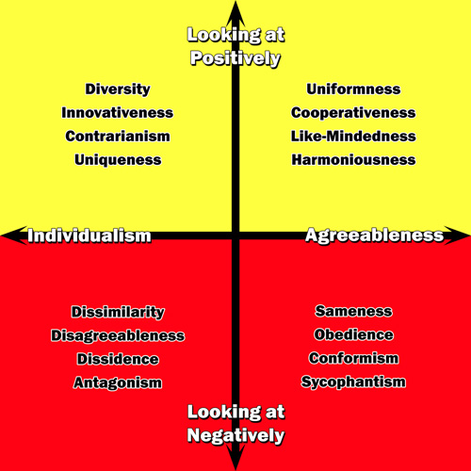
 |  |  |  |  |  | Spends time preparing | Dislikes structure and schedules
 |  |  |  |  |  | Finishes important tasks right away | Makes messes and doesn't take care of things
 |  |  |  |  |  | Pays attention to detail | Fails to return things or put them back where they belong
 |  |  |  |  |  | Enjoys having a set schedule | Procrastinates important tasks
 |  |  |  |  |  |  | Fails to complete necessary or assigned tasks
 |  |  |  |  | Openness: Creativity and intrigue
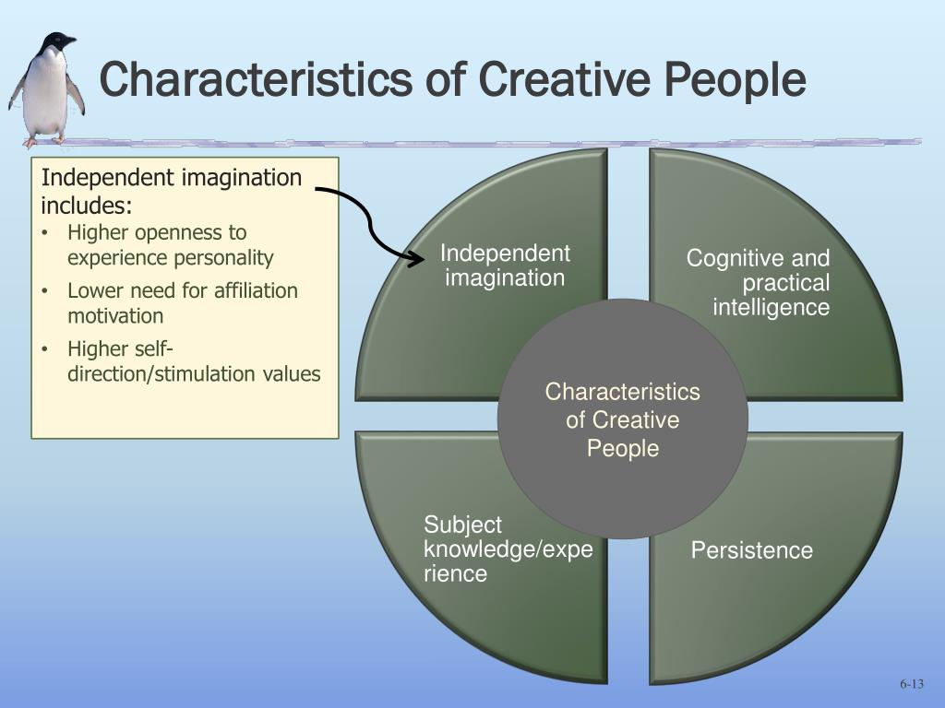
 |  |  |  |  |  | Enjoys being the center of attention | Prefers solitude
 |  |  |  |  |  | Likes to start conversations | Feels exhausted when having to socialize a lot
 |  |  |  |  |  | Enjoys meeting new people | Finds it difficult to start conversations
 |  |  |  |  |  | Has a wide social circle of friends and acquaintances | Dislikes making small talk
 |  |  |  |  |  | Finds it easy to make new friends Feels energized when around other people Say things before thinking about them | Carefully thinks things through before speaking Dislikes being the center of attention
 |  |  |  |  | Conscientiousness: Thoughtfulness | High | Low
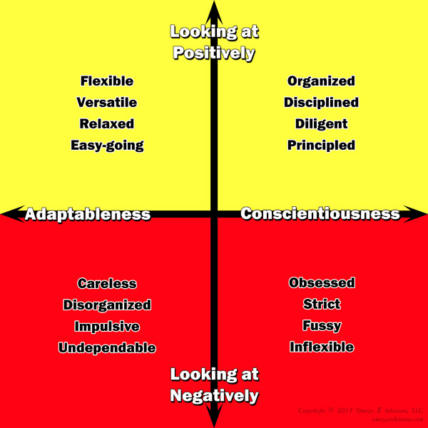
 |  |  |  |  |  | Has a great deal of interest in other people | Takes little interest in others
 |  |  |  |  |  | Cares about others | Doesn't care about how other people feel
 |  |  |  |  |  | Feels empathy and concern for other people | Has little interest in other people's problems
 |  |  |  |  |  | Enjoys helping and contributing to the happiness of other people | Insults and belittles others
 |  |  |  |  |  | Assists others who are in need of help | Manipulates others to get what they want
 |  |  |  |  | Neuroticism: Sadness or emotional instability
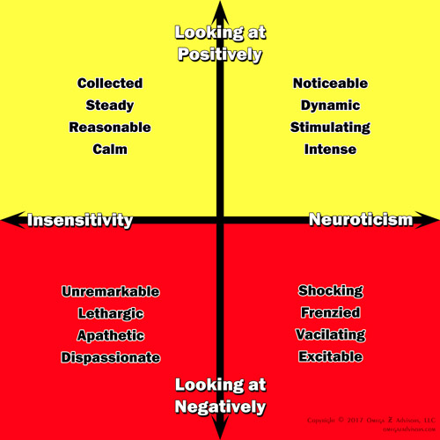
 |  |  |  |  |  | Experiences a lot of stress | Emotionally stable
 |  |  |  |  |  | Worries about many different things | Deals well with stress
 |  |  |  |  |  | Gets upset easily | Rarely feels sad or depressed
 |  |  |  |  |  | Experiences dramatic shifts in mood | Doesn't worry much
 |  |  |  |  |  | Feels anxious | Is very relaxed
 |  |  |  |  |  | Struggles to bounce back after stressful events

